Sheet1
Nr.p.k. | Pasūtītāja informācija: | Pasūtītāja informācija: | Pasūtītāja informācija: | Pasūtītāja informācija: | Pretendenta piedāvājums: | Vienas vienības cena bez PVN, EUR | Summa bez PVN, EUR
 | preces nosaukums, apraksts | Preces attēls | Preces izmērs mm | vienību skaits | preces nosaukums, apraksts
1 | Galds ar apaļu virsmu un nomontējamām atbalsta kājām. | 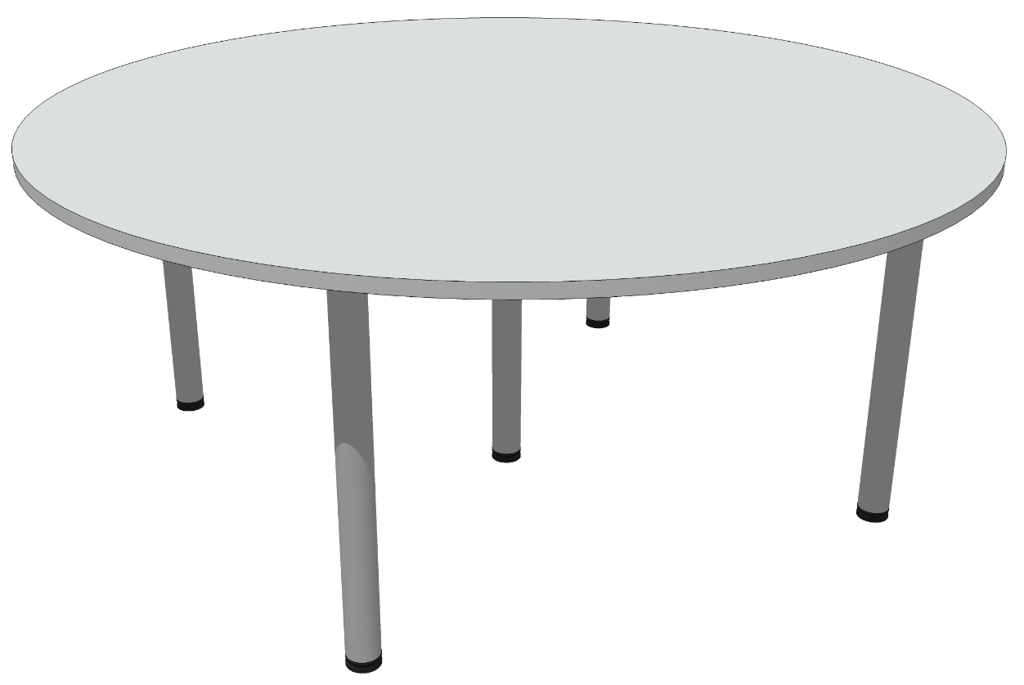 | D1800mm, H-735mm | 40
 | Brīvi stāvošs galds ar apaļu virsmu uz piecām kājām - noskrūvējamām. Izmērs - diametrs 1800mm, augstums - 735mm. Virsma izgatavota no 25mm laminētas KSP vai ekvivalents. Materiāls un tonis galda virsmai: Kronospan, 0112PE Stone grey, mala 2mm ABS dekora tonī. Mala 2mm ABS dekora tonī. ABS maliņu līmēt ar līmi uz poliuretāna bāzes mitrumizturībai vai ekvivalents.
 | Metāla kājas izmērs diam.60mm, H-710mm ar augstuma regulēšanas iespēju +30mm: Hafele 635.11.270 vai GTV NM-G60. Galda kājām ir jābūt augstumā regulējamām, krāsota ar pulverkrāsu, tonis alumīnijs.
2 | Galds ar nomontējamām atbalsta kājām. | 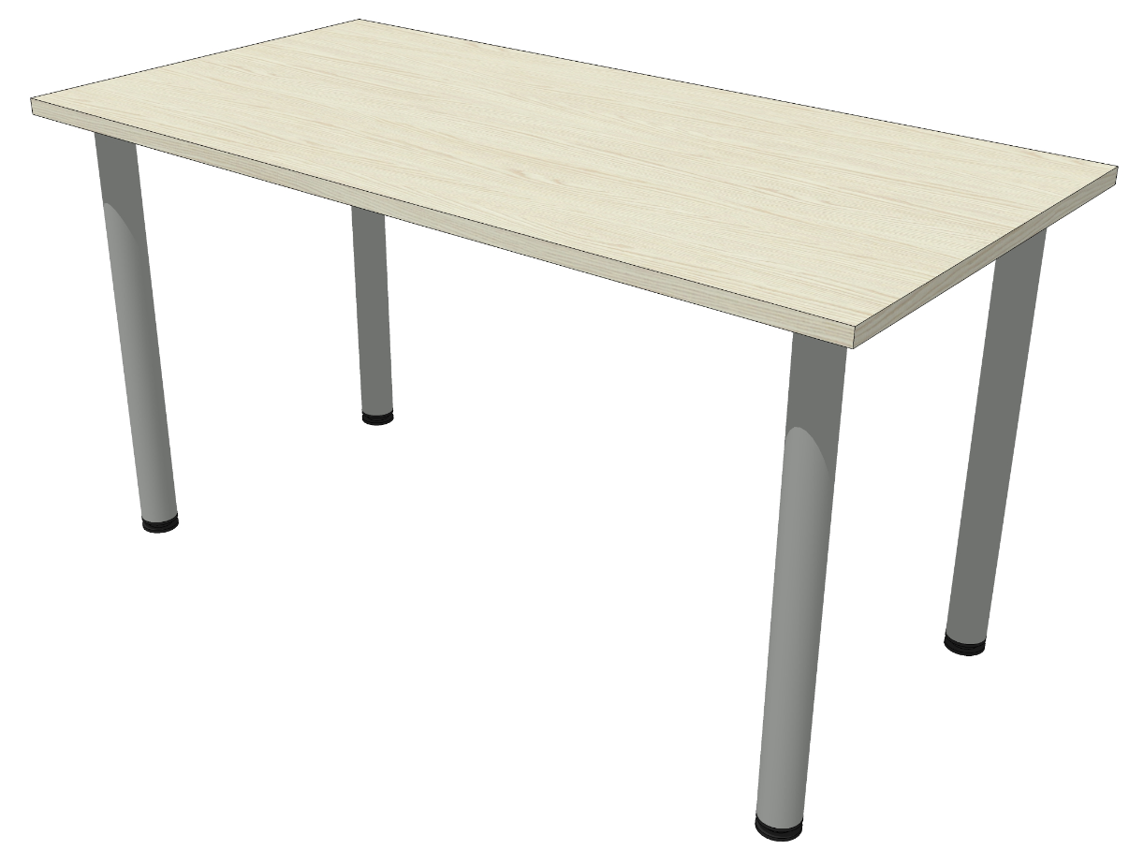 | 1370x700mm, H-735mm | 70
 | Brīvi stāvošs galds uz četrām kājām - noskrūvējamām. Izmērs - 1370x700mm, augstums - 735mm. Virsma izgatavota no 25mm laminētas KSP Kronospan 8921PR Ferrara Oak vai alternatīvais variants Pfleiderer R38002 LN, mala 2mm ABS dekora tonī. ABS maliņu līmēt ar līmi uz poliuretāna bāzes mitrumizturībai vai ekvivalents.
 | Metāla kājas izmērs diam.60mm, H-710mm ar augstuma regulēšanas iespēju +30mm: Hafele 635.11.270 vai GTV NM-G60. Galda kājām ir jābūt augstumā regulējamām. Tērauda atbalsta kāja, krāsota ar pulverkrāsu, tonis alumīnijs.
3 | Pārvietojama uzglabāšanas kaste galda kājām. | 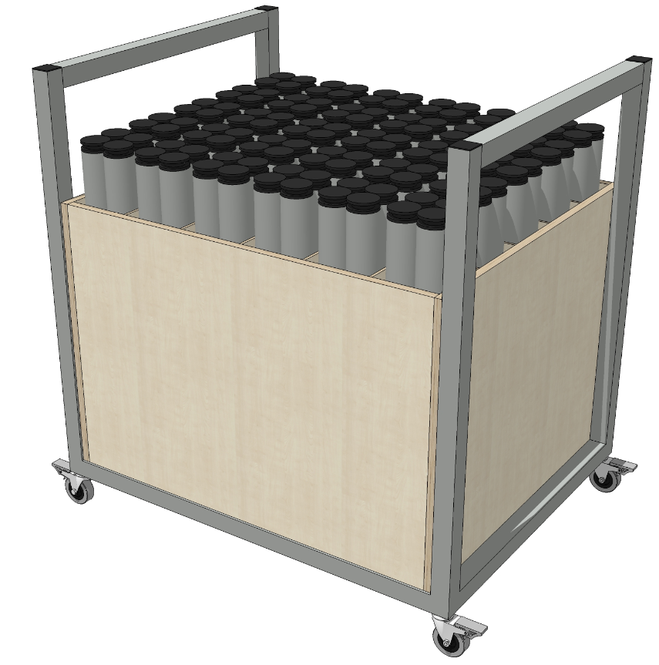 | 1005x780xH-1000mm | 4
 | Kaste ir paredzēta noskrūvējamo galda kāju uzglabāšanai un pārvietošanai.
 | Kastes kopējais izmērs ar rāmi: 1005x780xH1000mm.
 | Korpuss izgatavots no 18 mm bērza saplākšņa, starpsienas - no 9mm bērza saplākšņa. Kaste ir sadalīta kvadrātveida nodalījumos, kurā katrā no tiem ievietotas 4 galda kājas. Kopā 120 gab. vienā kastē. Katrā nodalījumā ir jāievieto kavrolīna vai 3-4mm biezā filca gabalu, kas pasargās uzglabātas kājas no mehāniskiem bojājumiem, ieliktņa krāsa melna vai pelēkajos toņos. Kastei ir paredzēts metināts 2mm biezas tērauda kvadrātcaurules 40x40mm izmērā rāmis ar integrētu rokturi ērtai pārvietošanai, uz kura balstās bērza saplākšņa kaste ar dalījumiem galda kājām. Metinājuma šuvēm jābūt noslīpētām. Rāmis krāsots ar pulverkrāsu. Tonis RAL 9006. Rokturis iestrādāts rāmī ar poliuretāna amortizātoriem. Kastei paredzēt tehniskos riteņus ar bremzi un kravnesību 60kg uz katru riteni.
4 | Konferenču galds - 8-daļīgs. Brīvi stāvošs pārrunu galds uz metāla rāmja, sastāvošs no 8 daļām - 6 taisnstūra un 2 pusapļu formas galdi. Virsmas izmērs - 1370x700mm. Virsma izgatavota no 25mm laminētas KSP Kronospan 8921PR Ferrara Oak vai alternatīvais variants Pfleiderer R38002 LN, mala 2mm ABS dekora tonī. ABS maliņu līmēt ar līmi uz poliuretāna bāzes mitrumizturībai vai ekvivalents. Katra virsma stiprinās uz sava metāla rāmja. Galda daļas savstarpēji sastiprina ar M6 bultskrūvēm un uzgriezni, izmatojot caurumus tikai horizontālajās metāla rāmja daļās. Galdu kājām ir jāpaliek neskartām. Rāmja tērauda kvadrātcaurules izmērs: 40mmx40mm. Metāla krāsa - RAL9006. Metāla rāmim ir jābūt telpiski metinātai konstrukcijai. Metinājuma šuvēm jābūt noslīpētām. Rāmim paredzēt iestrādāt regulējamas kājiņas. Rāmja un kāju augstuma regulēšanas konstrukcijas ir jāizgatavo pēc principiem, redzamajiem bildēs. Tieši metāla rāmja augstums 700mm + cauruļu ieliktnis ar regulējamo kāju + galda virsmu biezums 25mm = +/- 750mm. Rāmis ir padziļināts uz iekšpusi pa 60mm no virsmas ārējas malas. | 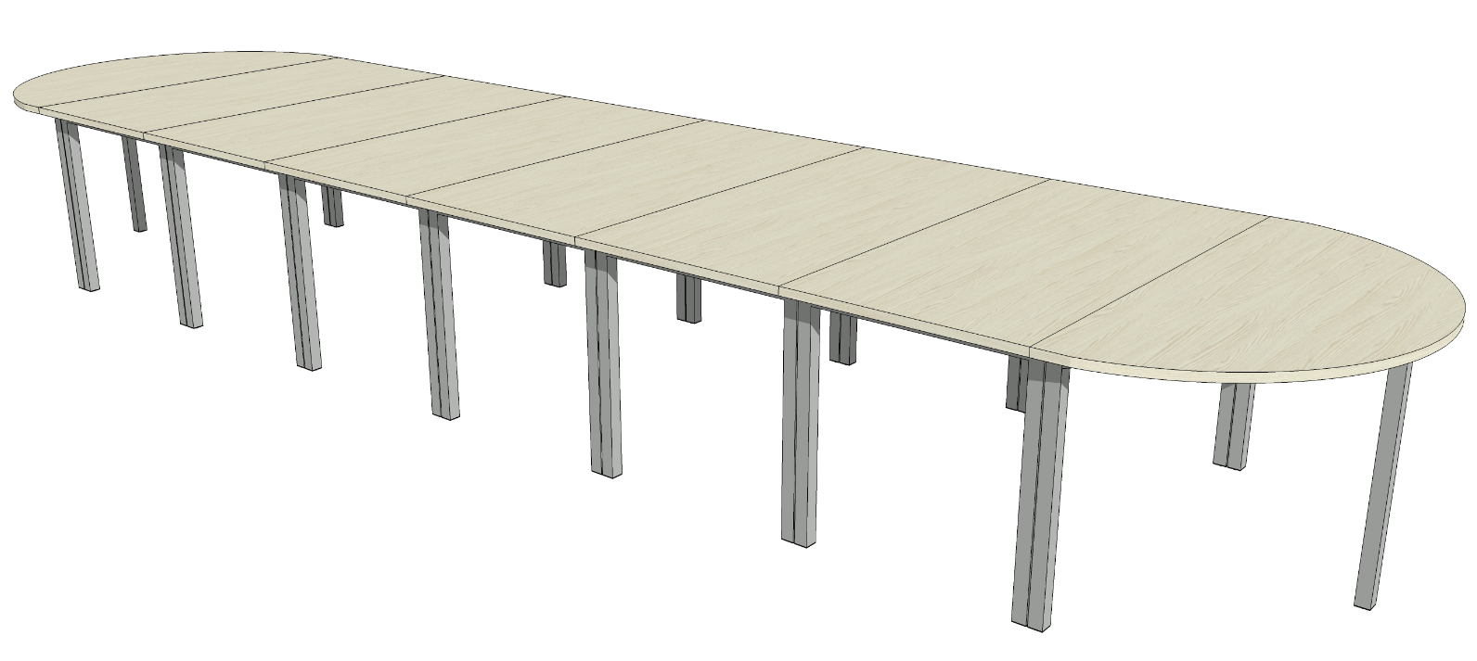 | 5600x1370mm, H-750mm | 1
5 | Konferenču galds - 6-daļīgs. Brīvi stāvošs pārrunu galds uz metāla rāmja, sastāvošs no 6 daļām - 4 taisnstūra un 2 pusapļa formas galdi. Virsmas izmērs - 1370x700mm. Virsma izgatavota no 25mm laminētas KSP Kronospan 8921PR Ferrara Oak vai alternatīvais variants Pfleiderer R38002 LN, mala 2mm ABS dekora tonī. ABS maliņu līmēt ar līmi uz poliuretāna bāzes mitrumizturībai vai ekvivalents. Katra virsma stiprinās uz sava metāla rāmja. Galda daļas savstarpēji sastiprina ar M6 bultskrūvēm un uzgriezni, izmatojot caurumus tikai horizontālajās metāla rāmja daļās. Galdu kājām ir jāpaliek neskartām. Rāmja kvadrātcaurules izmērs: 40mmx40mm. Metāla krāsa - RAL9006. Metāla rāmim ir jābūt telpiski metinātai konstrukcijai. Metinājuma šuvēm jābūt noslīpētām. Rāmim paredzēt iestrādāt regulējamas kājiņas. Rāmja un kāju augstuma regulēšanas konstrukcijas ir jāizgatavo pēc principiem, redzamajiem bildēs. Tieši metāla rāmja augstums 700mm + cauruļu ieliktnis ar regulējamo kāju + galda virsmu biezums 25mm = +/- 750mm. Rāmis ir padziļināts uz iekšpusi pa 60mm no virsmas ārējas malas. | 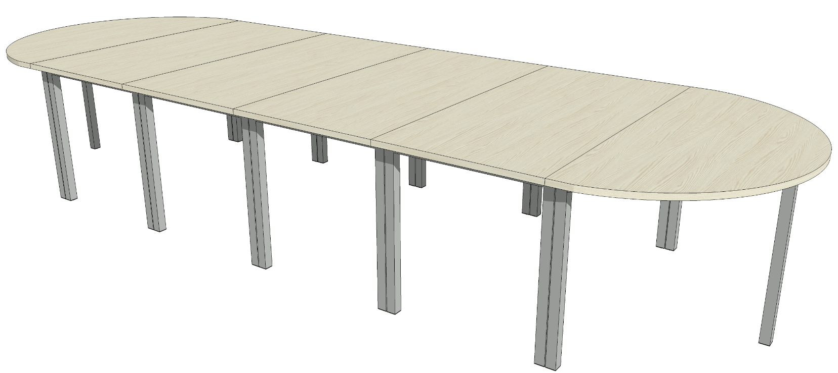 | 4200x1370mm, H-750mm | 1
6 | Stikla vitrīnas skapis. Vitrīnas izmērs 650x650x1915mm. Stiklotas daļas augstums - 1800mm. Vitrīnas korpuss izgatavots no alumīnija rāmja, pārējās 4 plaknes un plaukti izgatavoti no stikla. Vitrīnas pamatne no 18mm laminētas KSP vai ekvivalents. Tonis Kronospan, 0112PE Stone grey, mala 2mm ABS dekora tonī. ABS maliņu līmēt ar līmi uz poliuretāna bāzes mitrumizturībai. Stikla durvis ir slēdzamas. Rūdīts stikls. Viegli maināms plauktu augstums. Vitrīnai paredzēt riteņus, tās pārvietošanai. Riteņiem jābūt atbilstošai kravnesībai. Vitrīnas izgatavošanai izmantot tādus pašus profilus un konstruktīvos risinājumus kā ir norādīts esošas vitrīnas fotogrāfijās. | 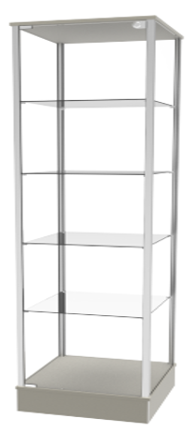 | 650x650xH1915mm | 2
7 | Noliktavu plaukti. Plaukti - platums 2700 x dziļums 1000 x H2500 | 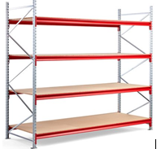 | 2700x1000xH2500 | 1
 | Bāzes sekcija ir aprīkota ar 4 plauktiem, 2 gala rāmjiem un astoņiem horizontālajiem balstiem.
 | Plaukti paredzēti lielgabarīta kravām. Katra plaukta kravnesība 700kg.
 | Katrs plaukts ir sadalīts nelielos segmentos - 2700mm platuma plauktu veido 3 koka plāksnes uz katru horizontālo balstu pāri. Plauktu materiāls: 22mm bieza MDF plāksne vai ekvivalents.
 | Gala rāmji un horizontālie balsti: pulverkrāsots tērauds.
 | Statņu krāsa: galvanizēta, horizontālo balstu krāsa: RAL 2002, sarkana.
 | Papildus iekļaut plauktu sekcijas kāju pamatnes, kas paredzētas plauktu skrūvēšanai pie grīdas. Kājām ir jābūt aprīkotām ar stiprināšanas elementiem konstrukcijas fiksācijai pie grīdas. Konstrukcijai ir jābūt paredzētai stāvēt brīvi, bez fiksācijas pie sienas.
 | Plaukta svars: 222,74 kg.
 | Sertifikāti: EN 15512.
8 | Noliktavu plaukti. Platums 1650/1575 x dziļums 800 x H2500mm (kopējais platums 3225mm) | 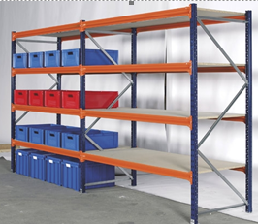 | 3225x800xH2500 | 1
 | Universālie plaukti, piemēroti lielgabarīta kravām.
 | Viens plaukts 1650mm platumā - pamatsekcija, aprīkots ar 4 plauktiem, 2 gala rāmjiem. Otrs plaukts 1575mm platumā - papildsekcija, aprīkots ar 4 plauktiem, 1 gala rāmi - tiek montēts pie pamatsekcijas.
 | Katra plauktu līmeņa kravnesība: 674 kg (vienmērīgi izkliedēta svara). Kājām ir jābūt aprīkotām ar stiprināšanas elementiem konstrukcijas fiksācijai pie grīdas. Konstrukcijai ir jābūt paredzētai stāvēt brīvi, bez fiksācijas pie sienas.
 | Karkasa krāsa: tumši zila/oranža.
 | Plauktu līmeņu regulēšanas solis: 50 mm. Sertifikāti: EN 15512.
9 | Zāles krēsls ar polsterētu sēdi un atzveltni (Auduma nepieciešamie parametri noteikti zemāk tehniskajā aprakstā) Krēsls ar roku balstiem uz vienota rāmja ar četrām kājām, aprīkots ar sakabināšanas mehānismu stiprināšanai rindā. Krāsots metāla rāmis un kājas. Krēsla rāmis izgatavots no 2mm biezas caurules 18mm diametrā. Krēsla rāmja tonis - RAL 9006. Krēsla sēdītes izmērs 430mm x 430mmx h=450mm. Krēsla kopējais augstums 830mm, platums 550mm, dziļums 565mm, roku balstu augstums (no grīdas) 665mm. Tapsēta sēdīte polsterēta ar poliuretāna putām ar blīvumu 25kg/kub.m. 20mm biezā kārtā un muguriņa - 10mm biezā kārtā ar tāda paša blīvuma poliuretāna putām. Krēsla sēdīte balstīta uz cauruļveida rāmja, kuru nosedz sēdītes apakšējā daļā poliuretāna dekoratīva nosegplāksne, lai rāmis nebojātu krēslus, tos savietojot vienu uz otra. Krēsls savietojams viens virs otra uzglabāšanai pa 10 gab., paredzēt komplektēt ar ratiņiem to pārvietošanai un uzglabāšanai. Roku balsti integrēti krēsla metāla rāmī un izgatavoti no 8 slāņu dižskabārža saplākšņa 12mm biezumā. Roktura priekšējā daļa nošķelta. Roktura izmērs 200x33x12mm. Tonis - RAL 9006 (alumīnija pelēks). Krēslam paredzēt kāju amortizātorus cietām grīdām. Krēsla audums: ražotājs Camira, Era. Auduma tonis - CSE13 ( grafīts). Materiāla specifikācija: 100% Poliesters bez metāliskām krāsvielām. Svars 320g/kv.m. Auduma nodi | 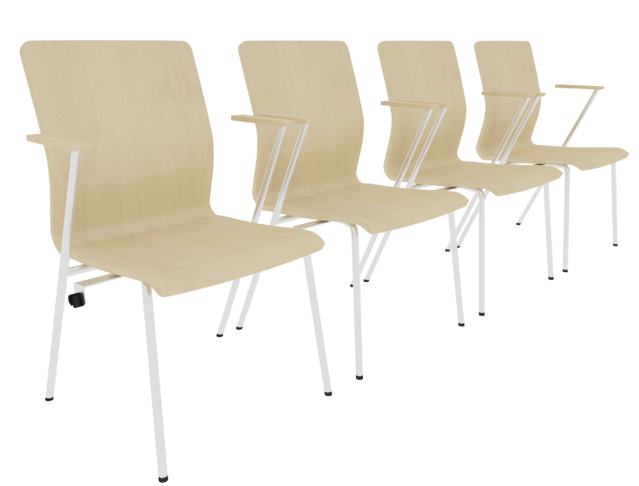 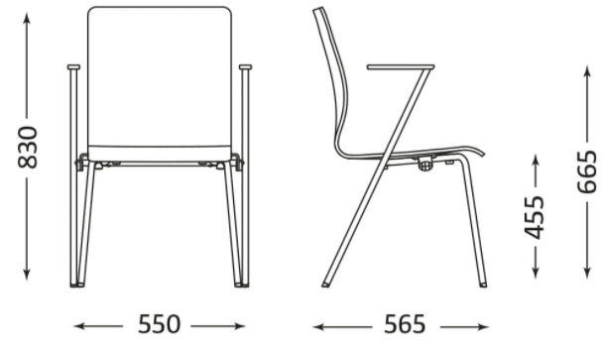 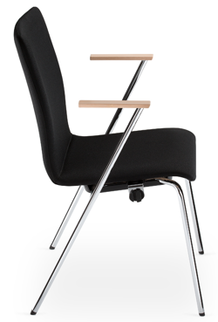 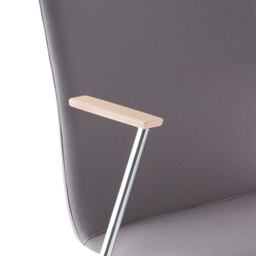 | 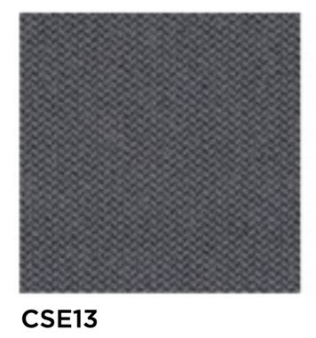 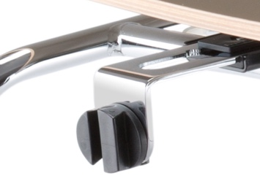 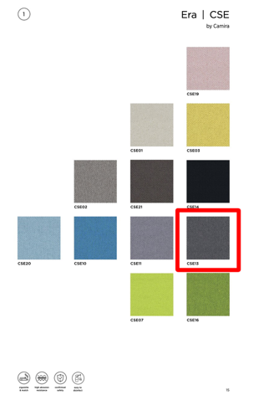 | 500
10 | Ratiņi krēslu pārvadāšanai un uzglabāšanai. Ratiņi izgatavoti no 1,5mm tērauda caurules izmērā diam.22mm. Ratiņi balstās uz 4 riteņiem, kuru diametrs ir 75mm, no kuriem diviem riteņiem ir manuālas bremzes. Uz ratiņiem iespējams uzglabāt un pārvietot vismaz 10 krēslus. | 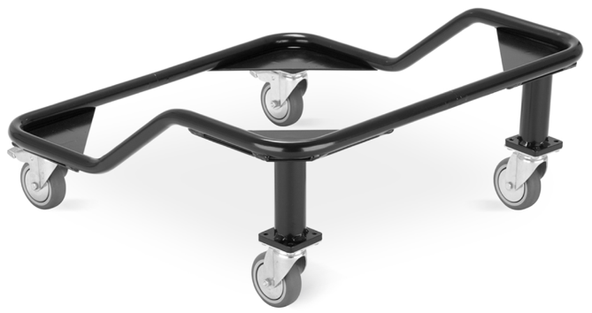 | 597x597xH133/253mm | 4
Līgumcena bez PVN, euro
21% PVN, euro
Līgumcena bez PVN, euro

Iepirkuma komisijas priekšsēdētājas vietniece |  |  |  |  | I.Liepa

